LP事前記入シート
ライフプランニング事前記入シート
お分かりになる範囲でご記入ください（わからない箇所は、当日アドバイスさせていただきます）
きっちり１円単位まで確認する必要はありません。だいたいの数字でけっこうです。

収入貯蓄の部
税込年額収入 |  |  |  |  |  | 現在残高貯蓄・その他収入
ご主人様 |  |  | 奥様 |  |  | 普通預金 |  | 万円 | 財形貯蓄 |  | 万円
現在収入 |  | 万円 | 現在収入 |  | 万円 | 定期預金 |  | 万円 | 持ち株会 |  | 万円
10年後収入 |  | 万円 | 10年後収入 |  | 万円 | 投資信託 |  | 万円 | 不動産収入 |  | 万円
ご主人退職金 |  | 万円 | 奥様退職金 |  | 万円 | 株式 |  | 万円 | その他収入 |  | 万円

支出積立の部
月額生活費 |  |  | 月額ご家族の支出 |  |  | 月額ご主人様の支出 |  |  | 月額奥様の支出
食費 |  | 円 | 家族外食 |  | 円 | お小遣い・ランチ |  | 円 | お小遣い・ランチ | 0 | 円
水道光熱費 |  | 円 | レジャー |  | 円 | 携帯 |  | 円 | 携帯 |  | 円
家具日用品 |  | 円 | お子様衣服 |  | 円 | 趣味 |  | 円 | 趣味 |  | 円
被服・履物 |  | 円 | クリーニング |  | 円 | 外食・交際費 |  | 円 | 外食・交際費 |  | 円
医療費 |  | 円 | 他（ ） |  | 円 | 被服費 |  | 円 | 被服費 |  | 円
電話ネット |  | 円 | 他（ ） |  | 円 | 床屋美容代 |  | 円 | 美容代 |  | 円
NHK・CATV |  | 円 | 他（ ） |  | 円 | 教育娯楽 |  | 円 | 教育娯楽 |  | 円
他（ ） |  | 円 | 他（ ） |  | 円 | 嗜好品費 |  | 円 | 嗜好品費 |  | 円
他（ ） |  | 円 | 他（ ） |  | 円 | 奨学金・ローン |  | 円 | 奨学金・ローン |  | 円
他（ ） |  | 円 | 他（ ） |  | 円 | 他（ ） |  | 円 | 他（ ） |  | 円
合計 | 0 | 円 | 合計 | 0 | 円 | 合計 | 0 | 円 | 合計 | 0 | 円

月額教育費 |  |  | 月額住宅費 |  |  | 年額旅行・帰省費 |  |  | 月額保険・積立
保育料・学費 （ ） |  | 円 | 家賃または 住宅ローン |  | 円 | 国内旅行 （ ） |  | 万円 | 生命保険 |  | 円
保育料・学費 （ ） |  | 円 | 管理費修繕費 ネット駐輪場 |  | 円 | 国内旅行 （ ） |  | 万円 | 損害保険 |  | 円
習い事 （ ） |  | 円 | 駐車場 |  | 円 | 海外旅行 （ ） |  | 万円 | 共済 |  | 円
習い事 （ ） |  | 円 | 固定資産税 |  | 円 | 海外旅行 （ ） |  | 万円 | グループ保険 |  | 円
塾代 （ ） |  | 円 | 合計 | 0 | 円 | 帰省 （ ） |  | 万円 | iDeCo |  | 円
塾代 （ ） |  | 円 | 月額車の維持費 |  |  | 帰省 （ ） |  | 万円 | NISA |  | 円
学用品、その他 （ ） |  | 円 | ガソリン代 |  | 円 | 将来の夢 （ ） |  | 万円 | 積立投資信託 |  | 円
学用品、その他 （ ） |  | 円 | 自動車保険 |  | 円 | 将来の夢 （ ） |  | 万円 | 財形貯蓄 |  | 円
ご希望進路や教育方針に 基づく費用は当日算出します |  |  | 税・車検 |  | 円 | 老後の生活や将来の夢に関する 費用は当日算出します |  |  | 積立定期 |  | 円
 |  |  | 購入予定（ ）年後 |  | 万円 |  |  |  | 他（ ） |  | 円
合計 | 0 | 円 | 合計 | 0 | 円 | 合計 | 0 | 円 | 合計 | 0 | 円

ライフプランニング当日のお持物
ご用意できる範囲でお持ちください

 | ・源泉徴収票等ご収入のわかる資料
 | ・iDeCo、DCなどの積立の状況がわかる資料
 | ・生命保険、共済、グループ保険の状況がわかる資料

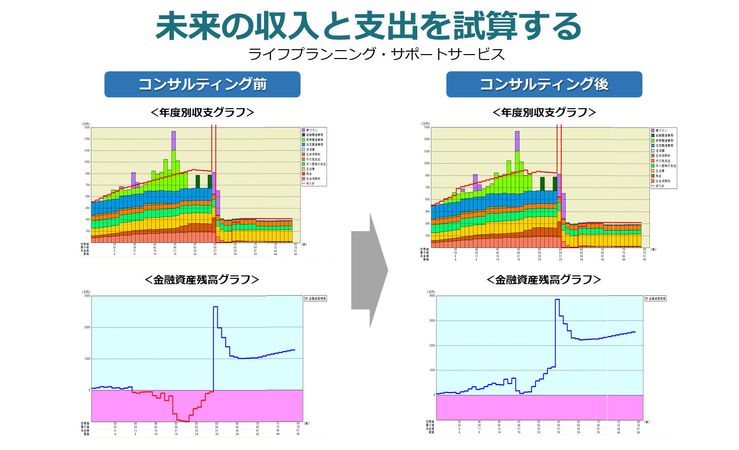

個人情報の取扱いについて
1.お客さまの個人情報の利用目的について
ソニー生命は、お客さまの個人情報を次の目的のために必要な範囲で取得・利用します。
①各種保険契約のお引き受け、ご継続・維持管理、保険金・給付金等のお支払い
②ソニー生命、その関連会社・提携会社の各種商品やサービスのご案内・提供・維持管理
③ソニー生命の業務に関する情報提供・運営管理、商品・サービスの充実
④その他保険に関連・付随する業務
2.機微（センシティブ）情報の取扱について
ソニー生命は、適切な事業運営を確保するために、お客さまの同意に基づき業務遂行上必要な範囲で、
お客さまの健康状態・身体の障がい状態、過去の病歴等の機微（センシティブ）情報を取得・利用します。

 |  |  |  |  |  | （お問い合わせ先）
 |  |  |  |  |  | ソニー生命保険株式会社
 |  |  |  |  |  | 横浜ライフプランナーセンター第3支社
 |  |  |  |  |  | ライフプランナー 枡田友一（ますだゆういち）
 |  |  |  |  |  | 〒220-8128 横浜市西区みなとみらい2-2-1
 |  |  |  |  |  | 横浜ランドマークタワー28F
 |  |  |  |  |  | TEL：045-225-0722 携帯電話：080-6555-4068
 |  |  |  |  |  | SL2605-4340-6811

